画面改造
 | 上节课我们学习了，什么是HTML、JQUERY、AJAX
 | 这节课开始，我们通过实际案件的操作，来学习怎么在现场独立完成任务；

目的
 | 先通过改造一个画面，完成对画面结构的认知。

改造前

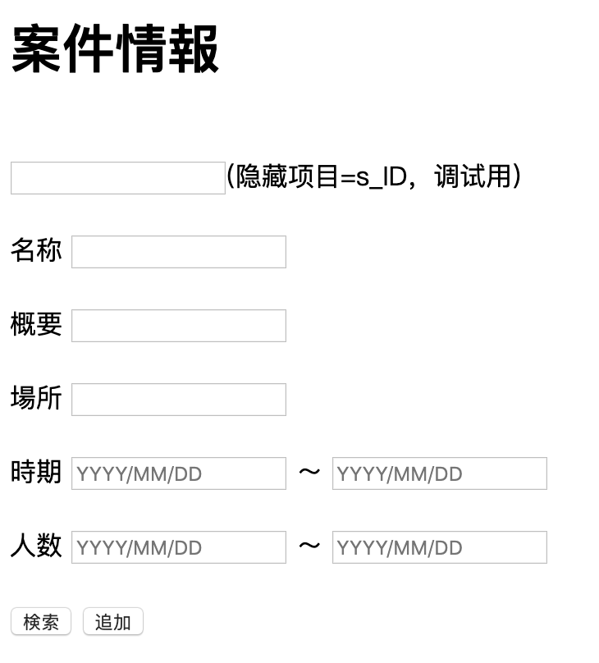
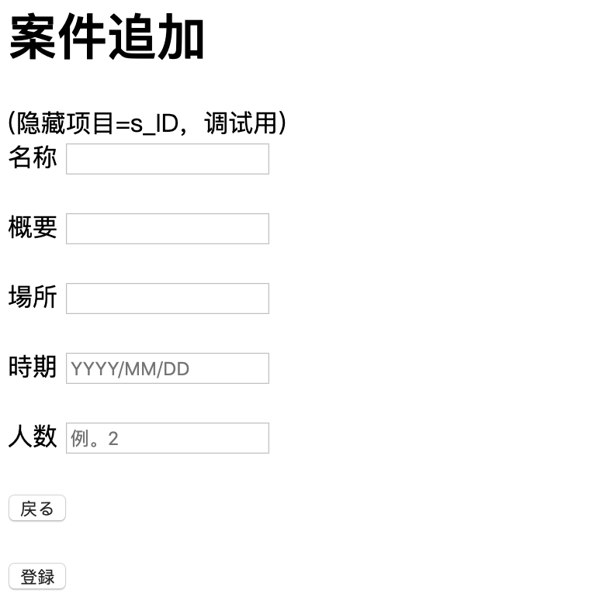

改造后

 | 案件情报 |  |  |  | 案件追加

职种：你在项目里面的职位
工程：你的项目是在干什么
 | 案件名 |  |  |  | 案件名称
 | 案件概要 |  |  |  | 案件概要
 | 案件地点 |  |  |  | 案件場所
 | 职种 |  |  |  | 担当職種
 | 工程 |  |  |  | 所在工程
 | 案件开始日 | YYYY/MM/DD | 〜 | YYYY/MM/DD | 作業開始年月日 | YYYY/MM/DD
 | 预计终了日 | YYYY/MM/DD | 〜 | YYYY/MM/DD | 作業预计终了年月 | YYYY/MM/DD
 | 实际终了日 | YYYY/MM/DD | 〜 | YYYY/MM/DD | 作業实际终了年月 | YYYY/MM/DD
 | 人数 |  | 〜 |  | 募集人数
 |  |  |  |  | チーム人数
検索
追加
 |  |  |  |  | 開発言語
 |  |  |  |  | FrameWork
 |  |  |  |  | ツール
 |  |  |  |  | OS
 |  |  |  |  | DB

戻る

登録

UI
画面迁移图

 | 社员检索画面 |  |  | 社员信息照会画面 |  |  | 技术者技术信息照会画面 |  |  | 技术者技术信息编辑画面

 | 技术者技术信息检索画面 |  |  | 技术者技术信息追加画面

【技术方向】与【技术项目】这个东西还是写在property文件里最理想。既可以让用户参照，也可以追加新的选项。
 |  | 同时为了防止用户重复添加，英文都转成大写字母后做重复名称CHK
OS | DB | 言語ツール |  | 業種 |  | 業務
Unix | SYBASE | C |  | 建設業 |  | 財務会計
Linux | Oracle | C++ |  | 官公庁・自治体 |  | 生産管理
Windows | SQL Server | C＃ |  | 製造業 |  | 人事・給与
追加可能 | Access | ABAP |  | 流通業 |  | 販売・物流
 | MongoDB | SQL |  | ゲーム |  | 組込みソフト
 | PostgreSQL | Excel |  | 小売業 |  | イメージ・画像処理
 | MｙSQL | PL /SQL |  | 金融・保険 |  | POSシステム
 | 追加可能 | PHP |  | 追加可能 |  | セキュリティ
 |  | JSP |  |  |  | 認証
 |  | JSF |  |  |  | 品質管理
 |  | JavaScript |  |  |  | 環境管理
 |  | HTML |  |  |  | 制御処理
 |  | VB.net |  |  |  | 性能評価
 |  | Java |  |  |  | DB構築
 |  | SALESFORCE |  |  |  | LAN/NW構築
 |  | VBScript |  |  |  | 追加可能
 |  | Tomcat
 |  | Jboss
 |  | Ajax
 |  | JavaEE
 |  | Hibernate
 |  | SpringMVC
 |  | GlassFish
 |  | 追加可能

 | 技术者检索
例、OS DB 言語ツール 業種 業務

上面大项里面的子项
例、OS下的Linux
 | 技术方向
 | 技术项目
 | 资格-等级
这对这一个技术有什么资格要求
例、Linux下的认证
 | 技术年数-开始年月 |  |  |  | 〜
 | 技术备考说明

这对这一个技术有什么资格要求
例、Linux要求最少年经验
这对这一个技术有什么备考说明
例、Linux下要是会什么就优先什么的
 | 经验案件名称
 | 经验案件概要
 | 经验案件場所
 | 担当职种
 | 所在工程
要求做过什么指定的案件
例、要求在某某项目有过实绩
 | 作業開始年月 |  |  |  | 〜
 | 经验月数 |  |  |  | 〜

 | 检索按钮 | 追加按钮

 | 技术者ID | 技术方向 | 技术项目 | 资格-等级 |  | 年数-开始年月 |  | 技术备考说明 |  | 经验案件名 | 经验案件概要 | 经验案件地点 |  | 担当职种 | 所在工程 | 开始时间 | 经验月数

备注，以上画面和其他画面一样，就是项目更多了一点。

 | 技术者技术信息追加/编辑/照会画面
 |  |  |  |  |  |  |  |  |  |  |  | （社员）检索按钮 |  | 可以调用社员检索画面
 |  |  |  |  |  |  |  |  |  |  |  |  |  | 可以把社员的基本信息用到下面来
 |  |  |  |  |  |  |  |  |  |  |  |  |  | 如果已经是社员，那么基本信息为不可编辑。

 | 社员CD |  |  |  | 检索按钮
 |  |  |  |  |  |  |  |  |  |  |  | （技术）追加按钮 |  | 每按一次就会多出一行入 |  |  | 【新】
 | 姓名 |  |  |  |  |  |  |  |  |  |  | （技术）删除按钮 |  | 每按一次就会删除该行 |  |  | 【新】
 | 性别
您可能之前忙别的行业了。
您是有社会经验的。
也个经验也值钱
 | 生年月日 |  |  |  |  |  |  |  |  |  |  | （经验案件）追加按钮 |  | 每按一次就会多出一行入 |  |  | 【新】
 | 最終卒業学校名 |  |  |  |  |  |  |  |  |  |  | （经验案件）删除按钮 |  | 每按一次就会删除该行 |  |  | 【新】
 | 会社名
 | TEL
 | FAX
 | 最寄駅
 | 最終学位
 | 就職開始年月
 | 語学力 | 日本語 | 読み |  |  | 英語 | 読み
 |  |  | 書き |  |  |  | 書き |  |  |  |  | 登陆按钮 |  | 会把画面入力信息登陆到后台服务
关键字：javascript 动态追加行
 |  |  | 会話 |  |  |  | 会話
 |  |  | 日本語レベル |  |  |  | 英検点数
 | 仕事(留学)経験有無
 | 仕事(留学)経験開始年月

技术情報入力 |  |  |  |  |  |  |  |  |  |  |  | 返回按钮 |  | 会把返回前一画面
 | 追加按钮
 | 技术方向 | 技术项目 | 资格-等级 |  | 年数-开始年月 |  | 技术备考说明
 |  |  |  |  |  |  |  |  | 删除按钮 |  |  | 备注，【新】就是以前从未讲过，这次课第一次出现

経験案件情報入力
 | 追加按钮
 | 经验案件名 | 经验案件概要 |  | 经验案件地点 |  | 担当职种 | 所在工程 | 作業開始年月日 | 作業实际终了年月
 |  |  |  |  |  |  |  |  |  | 删除按钮

 | 登陆按钮

 | 返回按钮

 | 履歴書出力

画面迁移
【选择按钮】
只有在【参照模式】的时候才会显示，
而且此时
允许出现【删除】
允许出现【更新】
允许出现【追加】
一旦被选择，
选择行信息被传回
调取画面
参照画面先（社员检索画面）
将关闭
然后参照元画面
将自动更新表示
 | 技术者技术信息追加/编辑/照会画面 |  |  |  |  |  |  |  |  |  |  | 社员检索画面

 |  |  |  |  |  |  |  |  |  |  |  |  | 姓名
 | 社员CD |  |  |  | 参照 |  |  |  |  |  |  |  | 性别
 |  |  |  |  |  |  |  |  |  |  |  |  | 出生年月日
 | 姓名 |  |  |  |  |  |  |  |  |  |  |  | 入社年月日
 | 性别
 | 生年月日
画面迁移
 | 最終卒業学校名
 | 会社名
 | TEL
 | FAX
 | 最寄駅
 | 最終学位 |  |  |  |  |  |  |  |  |  |  |  | 姓名 | 性别 | 出生年月日 | 入社年月日
 | 就職開始年月 |  |  |  |  |  |  |  |  |  |  |  |  |  |  |  |  | 选择
 | 語学力 | 日本語 | 読み |  |  | 英語 | 読み |  |  |  |  |  |  |  |  |  |  | 选择
 |  |  | 書き |  |  |  | 書き |  |  |  |  |  |  |  |  |  |  | 选择
 |  |  | 会話 |  |  |  | 会話 |  |  |  |  |  |  |  |  |  |  | 选择
 |  |  | 日本語レベル |  |  |  | 英検点数 |  |  |  |  |  |  |  |  |  |  | 选择
 | 仕事(留学)経験有無 |  |  |  |  |  |  |  |  |  |  |  |  |  |  |  |  | 选择
 | 仕事(留学)経験開始年月 |  |  |  |  |  |  |  |  |  |  |  |  |  |  |  |  | 选择
 |  |  |  |  |  |  |  |  |  |  |  |  |  |  |  |  |  | 选择
 |  |  |  |  |  |  |  |  |  |  |  |  |  |  |  |  |  | 选择
 |  |  |  |  |  |  |  |  |  |  |  |  |  |  |  |  |  | 选择
 | 追加按钮 |  |  |  |  |  |  |  |  |  |  |  |  |  |  |  |  | 选择
选择的时候
要往参照元页面返回，
所以要记住【参照元页面】
同时将信息设置到model里面。
还是正常页面跳转。
要求，
元画面的入力信息要保持不变。
 | 技术方向 | 技术项目 | 资格-等级 |  | 年数-开始年月 |  | 技术备考说明 |  |  |  |  |  |  |  |  |  |  | 选择
 |  |  |  |  |  |  |  |  | 删除按钮 |  |  |  |  |  |  |  |  | 选择
 |  |  |  |  |  |  |  |  |  |  |  |  |  |  |  |  |  | 选择
 |  |  |  |  |  |  |  |  |  |  |  |  |  |  |  |  |  | 选择
 |  |  |  |  |  |  |  |  |  |  |  |  |  |  |  |  |  | 选择

 | 追加按钮
 | 经验案件名 | 经验案件概要 |  | 经验案件地点 |  | 担当职种 | 所在工程 | 开始时间 | 经验月数
 |  |  |  |  |  |  |  |  |  | 删除按钮

 | 登陆按钮

 | 返回按钮

 | 履歴書出力

参照画面的跳转式样
任务1
把【技术者页面画】画出来（html）
任务2
实装【参照】按钮，要求能完成跳转。
任务3
在【社员检索画面】页面
完成【参照】模式的追加
任务4
完成【选择】按钮的追加（html）
任务5
完成【选择】按钮的实装

任务1
把【技术者页面画】画出来（html）

任务2
实装【参照】按钮，要求能完成跳转。
方案、只要用固定的URL即可。
同时需要添附
【模式】
【参照元ID】
【参照先ID】
思考
跳转可以写一个CLASS专门对应。
通过画面ID，可以映射指定的DTO到MODEL
跳转信息也要给画面传过去，
否则Server这边就要忘记，

任务3
在【社员检索画面】页面
完成【参照】模式的追加
【模式】信息
0：通常
1：参照
1.这个信息所有画面都将需要
需要用到父类
2.只有被告知的情况下才知道自己是【1：参照】
如何告知呢
作为一个画面隐藏项进行提交。
还有就是参照元画面的画面ID
（否则，如何回退啊？！）

任务4
完成【选择】按钮的追加（html）
1.【选择】按钮只有在【参照】模式才显示

任务5
完成【选择】按钮的实装
1. 选择后，将信息塞入【技术者技术信息】
2. 页面转送

任务6
完成【技术者】画面的渲染
同时页面需要有cookie信息的刷新。
注，cookie信息只保留检索条件信息，
不包括检索结果信息

父类
【模式】
【参照元ID】
【参照先ID】

社员DTO
【姓名】
【性别】
【出生年月】
技术者DTO
【模式】
【参照元ID】
【参照先ID】

整体架构图
负责页面/数据的展示 |  |  | 负责页面的控制 |  | 负责业务处理 |  |  | 负责数据的读写

IE
Controller
Service
DB

URL

 |  |  | 初期表示
 |  |  |  | 返回指定的JSP

JSP

Bean/DTO

 |  | 首页画面

Bean/DTO

URL

文件
 |  |  | 检索

 |  |  |  | 检索处理
 |  |  |  |  |  |  | 查询文件
 |  |  |  |  |  |  |  |  | 读取文件

 |  |  |  |  |  |  | 反馈结果

 |  |  |  |  |  | 进行比对
JSP

Bean/DTO
 |  |  |  | 反馈结果

 |  |  |  | 渲染指定的JSP
 |  |  |  | 返回指定的JSP

 |  | 结果画面

参考老师git的代码
自己在本地新建工程

想把指定画面显示出来，
就要先写它的JSP（HTML）
然后再写它的Controller

如何写JSP
 | 先找一个画面
 | 复制，重命名，改成自己的
 | 然后在此基础之上该。

 |  | <label>社員CD</label> <input id="社員CD" name="社員CD" type="text" value="">
 |  | <input type="button" id="search_btn" value="参照">

 |  | $("#社員参照_btn").click(function() {
 |  | executeAction('http://localhost:8080/JavaMiddleClassCompleteSource/社員getTestData');
 |  | });

再写Controller
 | 同样找一个类似的
 | 只是改一下CLASS名字即可。

 | 先跑起来最重要，只需要改一下名字即可。建立信心。

